Hoja1
country | index_global | Adequacy | Sustainability | Integrity
Iceland | 84.7 | 85.8 | 83.8 | 84.4
Netherlands | 84.6 | 84.9 | 81.9 | 87.8
Denmark | 82 | 81.4 | 82.5 | 82.1
Israel | 79.8 | 75.7 | 81.9 | 83.2
Finland | 77.2 | 77.5 | 65.3 | 93.3
Australia | 76.8 | 70.2 | 77.2 | 86.8
Norway | 75.3 | 79 | 60.4 | 90.3
Sweden | 74.6 | 70.6 | 75.7 | 79.5
Singapore | 74.1 | 77.3 | 65.4 | 81
UK | 73.7 | 76.5 | 63.9 | 83
Switzerland | 72.3 | 68.7 | 70.5 | 80.7
Uruguay | 71.5 | 84.5 | 50.6 | 79.8
Canada | 70.6 | 70.8 | 64.7 | 78.6
Ireland | 70 | 75.9 | 53.5 | 83.7
New Zealand | 68.8 | 64 | 64.7 | 82.1
Chile | 68.3 | 60 | 70.3 | 78.9
Belgium | 67.9 | 80.8 | 39.1 | 87.5
Germany | 67.9 | 80.5 | 44.3 | 80.9
Hong Kong SAR | 64.7 | 61.5 | 52.1 | 87.6
US | 63.9 | 67.5 | 61.2 | 61.7
Colombia | 63.2 | 65.2 | 55.3 | 71.3
France | 63.2 | 84.6 | 40.9 | 60.1
Malaysia | 63.1 | 57.2 | 60.2 | 76.9
Portugal | 62.8 | 84.9 | 29.7 | 73.9
Spain | 61.8 | 80 | 28.7 | 78.9
UAE | 61.8 | 63.8 | 51.9 | 72.6
Saudi Arabia | 59.2 | 61.4 | 54.3 | 62.5
Poland | 57.5 | 59.5 | 45.4 | 71.2
Mexico | 56.1 | 63.1 | 57.1 | 43.6
Brazil | 55.8 | 71.1 | 27.8 | 70.5
Peru | 55.8 | 54.7 | 51.5 | 63.7
Italy | 55.7 | 72.3 | 23.1 | 74.7
Austria | 55 | 69.8 | 22.7 | 76.5
South Africa | 54.7 | 44.2 | 49.7 | 78.4
China | 54.5 | 64.4 | 39.3 | 60
Japan | 54.5 | 58 | 44.5 | 63
Taiwan | 52.9 | 42 | 53.2 | 69.8
Korea (South) | 51.1 | 40.1 | 54.9 | 63.5
Indonesia | 49.2 | 39.3 | 44.5 | 71.5
Turkey | 45.3 | 45.6 | 29.8 | 66.6
India | 44.4 | 37.6 | 40.7 | 60.4
Argentina | 43.3 | 55.6 | 29.4 | 42.9
Philippines | 42 | 40.5 | 52.3 | 30
Thailand | 41.7 | 41.3 | 36.4 | 50

Hoja2
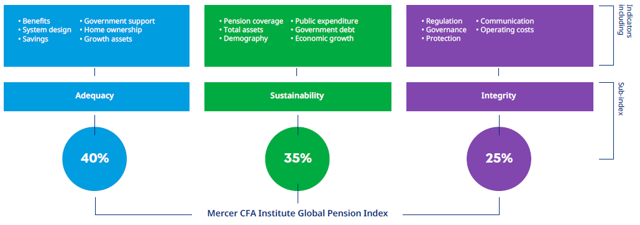
Desde 2020, muchos de estos problemas se han visto acentuados por la pandemia de COVID-19. Pero no sólo el envejecimiento de la población y los efectos del coronavirus representan retos para los sistemas de pensiones de todo el mundo. El actual entorno económico, caracterizado por un menor crecimiento salarial, el aumento de la inflación y la reducción de los rendimientos de las inversiones en muchas clases de activos, está ejerciendo presiones financieras adicionales sobre los sistemas de ingresos de jubilación.
Ahora más que nunca es necesario comprender las características de los principales sistemas de pensiones. El Foro señala que "los actuales sistemas de jubilación y pensiones no están preparados para la realidad de una longevidad sin precedentes. Los gobiernos y el sector público también se están quedando atrás a la hora de ofrecer políticas y programas tangibles que puedan ayudar a una población que envejece".2
En este contexto de incertidumbres y retos a largo plazo, una comparación de los distintos sistemas de pensiones de todo el mundo puede ser realmente valiosa para los responsables políticos, los gobiernos y el propio sector de las pensiones. Sin embargo, tal comparación no es sencilla. Como comenta la OCDE, "los regímenes de pensiones son diversos y a menudo implican una serie de programas diferentes "3 .
Cualquier clasificación comparativa de sistemas será probablemente controvertida, ya que cada sistema ha evolucionado a partir de circunstancias económicas, sociales, culturales, políticas e históricas particulares. Esto significa que ningún sistema puede transplantarse de un país a otro y aplicarse sin cambios. Sin embargo, es probable que determinados rasgos y características de todos los sistemas mejoren las prestaciones económicas de los miembros más mayores de la sociedad, aumenten las probabilidades de sostenibilidad futura del sistema y refuercen la confianza de la comunidad.
Teniendo en cuenta estos resultados deseables, el Índice Mercer CFA Institute Global Pension (el Índice) utiliza tres subíndices -adecuación, sostenibilidad e integridad- para medir cada sistema de pensiones en función de más de 50 indicadores. En la Figura 1 se destacan algunos de los temas incluidos en cada subíndice.

Traducción realizada con la versión gratuita del traductor www.DeepL.com/Translator

